Tablero Febrero 2026
TABLERO DE RENDICIÓN DE CUENTAS
ACTUALIZADO AL 28 DE FEBRERO DEL 2026
MINISTERIO DE ENERGÍA Y MINAS

AUTORIDADES |  |  | GESTIÓN DE PRESUPUESTO |  | EJECUCIÓN PRESUPUESTARIA POR GRUPOS DE GASTO |  | EJECUCIÓN PRESUPUESTARIA POR CLASIFICACIÓN GEOGRÁFICA |  | SERVICIOS PERSONALES, TÉCNICOS Y PROFESIONALES
Ministro de Energía y Minas | Ing. Víctor Hugo Ventura Ruiz |  | Presupuesto vigente 2026 | Q116,500,000.00 | Grupo (000): SERVICIOS PERSONALES | Q10,574,367.95 | Región (I): METROPOLITANA | Q23,591,325.00 | Presupuesto para pago de salarios y honorarios | Q72,248,436.00
 |  |  |  |  | Grupo (100): SERVICIOS NO PERSONALES | Q437,358.03 | Región (III): NORORIENTE | Q170,292.00
 |  |  |  |  | Grupo (200): MATERIALES Y SUMINISTROS | Q163,624.56 | Región (V): CENTRAL | Q- | Presupuesto ejecutado en pago de salarios y honorarios | Q10,574,367.95
 |  |  | Presupuesto ejecutado | Q12,357,425.46 | Grupo (300): PROPIEDAD, PLANTA, EQUIPO E INTANGIBLES | Q- | Región (VI): SUROCCIDENTE | Q440,289.00
Viceministro de Energía y Minas encargado del Área Energética | Ing. Juan Fernando Castro Martínez |  |  |  | Grupo (400): TRANSFERENCIAS CORRIENTES | Q326,309.60 | Región (VIII): PETÉN | Q248,004.00
 |  |  |  |  | Grupo (900): ASIGNACIONES GLOBALES | Q855,665.32 | 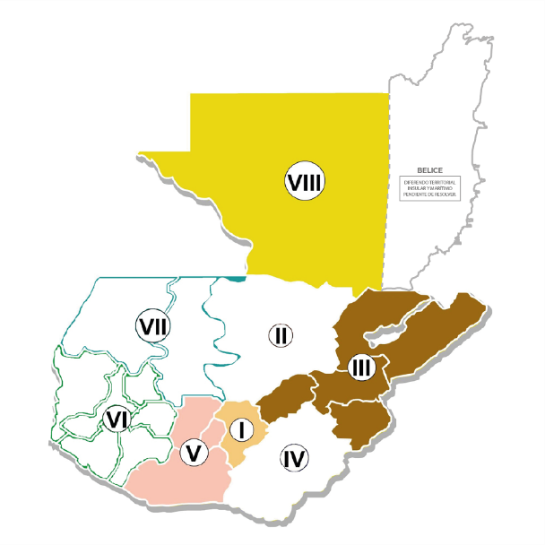
 |  |  | Porcentaje de ejecución | 10.61% | EJECUCIÓN POR FINALIDADES |  |  |  | Porcentaje de ejecución en el pago de salarios y honorarios | 14.64%
Viceministro de Energía y Minas encargado del Área de Minería e Hidrocarburos | Ing. Erwin Barrios Torres
 | 1
10.61%
 |  |  |  |  | 010000: SERVICIOS PÚBLICOS GENERALES | Q553,045.06
 |  |  |  |  |  |  |  |  | Personal permanente 011 | 277
Viceministro de Desarrollo Sostenible |  |  |  |  | 050000: ASUNTOS ECONÓMICOS | Q11,271,829.70 |  |  | Personal temporal 021 Personal temporal 022 Jornales 031 | 000 personas 003 personas 000 personas
100%
 |  |  |  |  | 060000: PROTECCIÓN AMBIENTAL | Q532,550.70 |  |  | Servicios técnicos o profesionales 029 | 235 personas
 |  |  |  |  |  |  |  |  | Servicios técnicos o profesionales subgrupo 18 | 011 personas

 |  | Descripción del programa |  | Presupuesto vigente | Presupuesto ejecutado | Procentaje de ejecución | PRINCIPALES AVANCES O LOGROS AL 28 DE FEBRERO DE 2026
PROGRAMAS PRESUPUESTARIOS | PROGRAMA 1 | ACTIVIDADES CENTRALES |  | Q49,342,112.00 | Q6,318,466.64 | 12.81 | PROGRAMA 03: Desarrollo sostenible del séctor energético, minero y de hidrocarburos (Actividad Común a los programas 11, 12 y 15) Avance: •10 Mesas de diálogo en comunidades (enero-febrero) relacionadas con proyectos energéticos y/o mineros. 05 corresponden al mes de febrero, según se detalla a continuación: -1 cantera Los Manantiales en Olopa, Chiquimula (Población Maya Chortí). -1 Fenix en El Estor, Izabal (Población Q´eqchi´). -1 línea de transmisión y sub estación Uspantan y Xichoy II en San Juan Cotzal, Quiché (Población Ixil). -1 Forelpo Norte en Escuintla, Escuintla (Población Ladina). -1 Inversiones Pinco en Santa Lucía Cotzumalguapa, Escuintla (Población Ladina). •48 expedientes internos e instrumentos ambientales revisados y emisión de opinión (enero-febero) en temas de minería, hidrocarburos y energía. 25 corresponden al mes de febrero.
 | PROGRAMA 3 | DESARROLLO SOSTENIBLE DEL SECTOR ENERGETICO, MINERO Y DE HIDROCARBUROS (ACTIVIDAD COMUN A LOS PROGRAMAS 11, 12 Y 15) |  | Q8,879,964.00 | Q580,264.00 | 6.53 | PROGRAMA 11: Fomento y Control en la exploración, explotación y comercialización de hidrocarburos Avances: Exploración y Explotación •8 inspecciones a empresas petroleras operadoras de contratos en fase de exploración (enero-febrero). 4 inspecciones corresponden al mes de febrero. •20 inspecciones permanentes a empresas petroleras operadoras de contrato en fase de explotación (enero-febrero). 10 inspecciones corresponden al mes de febrero. Comercialización. •891 inspecciones técnicas y legales con peritajes (enero-febrero) a empresas que conforman la cadena de comercialización de hidrocarburos. 499 inspecciones corresponden al mes de febrero. •26 documentos de divulgación de información (enero-febrero) del subsector hidrocarburos en Guatemala. 13 corresponden al mes de febrero. •65 inspecciones técnicas a empresas que conforman la cadena de comercialización de hidrocarburos (enero-febrero) en proceso de otorgamiento de licencias. 35 corresponden al mes febrero: 26 a estaciones de servicio y 9 a depósitos de almacenamiento para consumo propio. -Dentro de las actividades del Ministerio de Energía y Minas relacionadas con el cierre del Campo Xan, se adquirió lo siguiente: combustible para el suministro de generación eléctrica en las instalaciones del campo Xan y la minirefineria.
 | PROGRAMA 11 | FOMENTO Y CONTROL EN LA EXPLORACION, EXPLOTACION Y COMERCIALIZACION DE HIDROCARBUROS |  | Q24,449,910.00 | Q2,321,393.10 | 9.49

 | PROGRAMA 12 | FOMENTO A LA ACTIVIDAD MINERA |  | Q11,293,046.00 | Q1,225,836.45 | 10.85 | PROGRAMA 12: Fomento a la Actividad Minera Avance: Personas individuales y jurídicas •19 Personas individuales o jurídicas titulares de derechos mineros (enero-febrero) beneficiadas con la emisión de dictámenes de polígonos para verificación de áreas solicitadas y otorgadas. 12 corresponden al mes de febrero. •7 Personas individuales o jurídicas beneficiadas con la emisión de dictámenes de polígonos mineros (enero-febrero) para la verificación de áreas técnicamente factibles. 5 corresponden al mes de febrero. Inspecciones •39 inspecciones de operaciones a derechos mineros (enero-febrero) y a operaciones mineras ilegales, por denuncia. 23 inspecciones corresponden al mes de febrero. •2 supervisiones e inspecciones a personas individuales o jurídicas (enero-febrero) en los productos mineros autorizados para exportación. 1 inspección corresponde al mes de febrero.
PROGRAMAS PRESUPUESTARIOS | PROGRAMA 13 | SEGURIDAD RADIOLOGICA |  | Q4,188,420.00 | Q402,837.15 | 9.62 | PROGRAMA 13: Seguridad Radiológica Avances: •119 dictámenes con su respectivo licenciamiento (enero-febrero). 97 corresponden al mes de febrero. Los dictámenes realizados se desagregan de la siguiente manera: -21 dictámenes con su respectivo licenciamiento a personas individuales o jurídicas (enero-febrero) que utilizan equipos generadores, fuentes o actividades relacionadas con radiación ionizante y no ionizante. 16 corresponden al mes de febrero. -90 dictámenes con su respectivo licenciamiento a operadores individuales (enero-febrero) que utilizan equipos generadores, fuentes o actividades relacionadas con radiación, verificación o seguimiento. 75 corresponden al mes de febrero. -8 dictámenes con su respectivo licenciamiento a las actividades de comercialización, transporte o afines (enero-febrero) relacionadas con equipos generadores, fuente de radiación, verificación o seguimiento. 6 corresponden al mes de febrero. -14 inspecciones previo a licenciamiento (enero-febrero) a entidades públicas, personas individuales o jurídicas que utilizan fuentes, equipos generadores, o que desarrollan actividades relacionadas con radiación. 7 corresponden al mes de febrero. El área de cobertura de protección radiológica se ha desarrollado en los departamentos siguientes: Guatemala, Chimaltenango, Huehuetenango, Quiché y Sololá. •2 capacitaciones realizadas (enero-febrero) sobre cultura de protección y seguridad radiológica. 1 corresponde al mes de febrero. Beneficiarios: 6 personas (2 mujeres y 4 hombres)

 | PROGRAMA 14 | SERVICIOS TECNICOS DE LABORATORIO |  | Q7,033,474.00 | Q607,066.68 | 8.63
 | PROGRAMA 15 | FOMENTO DE LAS ACTIVIDADES DE GENERACION, TRANSMISION Y DISTRIBUCION DE ENERGIA |  | Q9,277,950.00 | Q901,561.44 | 9.72 | PROGRAMA 14: Servicios Técnicos de Laboratorio Avance: • 3,602 análisis de laboratorio en: minerales, hidrocarburos y/o aplicaciones nucleares (enero-febrero). 2,329 corresponden al mes de febrero.
 | PROGRAMA 99 | PARTIDAS NO ASIGNABLES A PROGRAMAS |  | Q2,035,124.00 | Q- | 0.00 | PROGRAMA 15: Fomento de las actividades de generación, transmisión y distribución de energía eléctrica Avances: •6 informes de verificación de cumplimiento de contratos otorgados (enero-febrero) a generadores y adjudicatarios. 4 corresponden al mes de febrero. •15 evaluaciones socioeconómicas con resolución (enero-febrero) para proyectos de electrificación rural. Las evaluaciones se realizaron en los siguientes departamentos: Alta Verapaz, Quiché y Huehuetenango. •1 informe de hogares sin aceso a energía eléctrica por municipio (enero-febrero) en Ipala, Chiquimula. •15 personas individuales o jurídicas registradas (enero-febrero) como Agentes y Grandes usuarios del Mercado Mayorita. 10 corresponden al mes de febrero.

